1
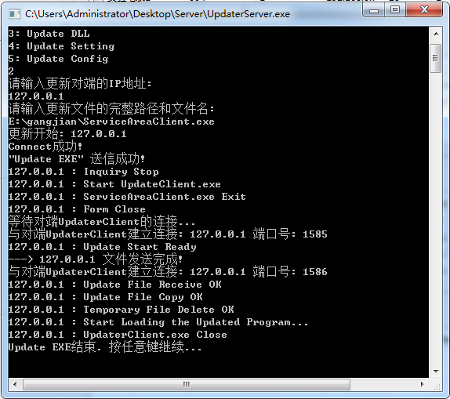
1.1 | 文件目录结构
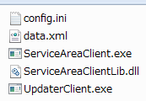
1
2
3

5
4

 | 1 | 配置文件
 | 2 | 设置数据文件
 | 3 | 服务区设备数据采集主程序
 | 4 | 服务区设备数据采集动态链接库
 | 5 | 内网远程更新程序

1.2 | 配置文件
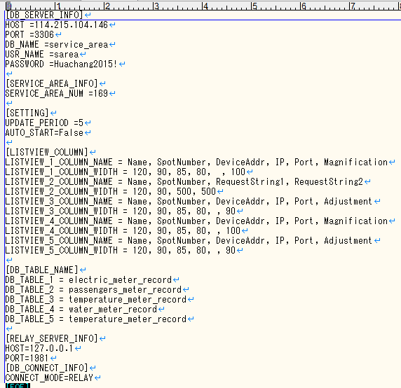
1

2

3

4

5

6

 | 1 | 数据库服务器信息
 | 2 | 服务区(编号)信息
 | 3 | 更新周期(单位是分钟)
 |  | 启动后是否自动开始(采集数据)
 | 4 | 主程序界面各列表的各列标题名, 各列宽度
 | 5 | 主程序界面各列表对应的数据库表(table)名称
 | 6 | 外网数据库中继程序信息
 |  | 数据库连接方式: 直接写入数据 或是 通过中继程序进行中转

1.3 | 程序界面说明
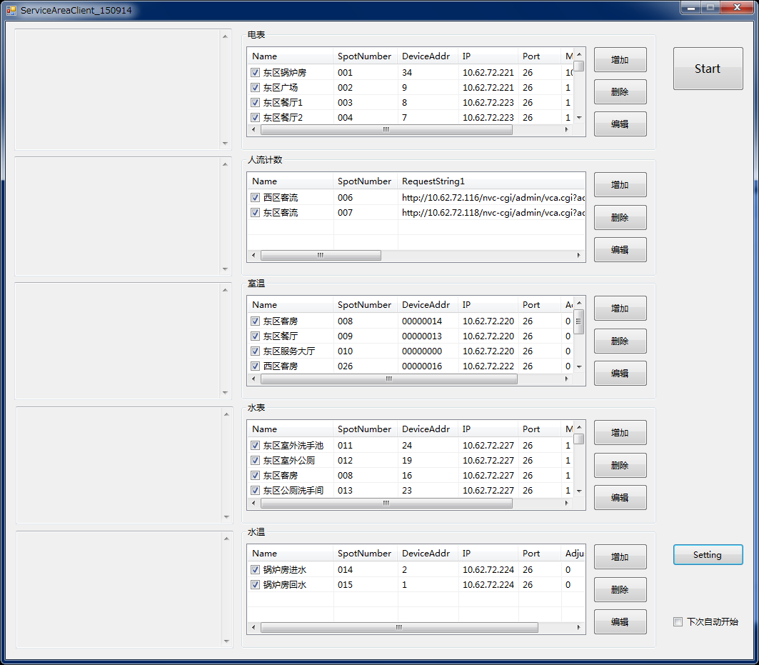
1
3
2

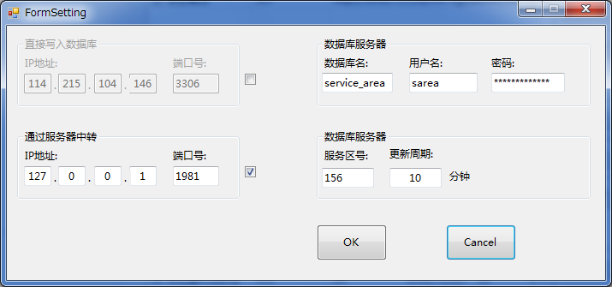
5

4

6

 | 1 | 各个种类的设备(电表, 水表, 客流, 室温, 水温)数据查询设定列表;

 | 2 | 与右侧各种设备列表对应的数据采集过程中的log输出框;

 | 3 | 设备数据采集动作 开始/停止 按钮

 | 4 | 相关的设定信息按钮

 | 5 | 4按下后弹出的设定窗体

1.4 | 外网数据库中转

 | 各服务区通过内网互相之间进行连接, 有的能上外网, 有的上不了外网. 数据库服务器放在外网.
 | 所以需要把不能接入外网的服务区端采集的数据通过内网先传送到可以接入外网的服务区, 再上传写入到外网数据库服务器.

 | 1.4.1 | 数据采集端本地, 1.3 ⑤所示的设定画面内设定通过服务器中转的IP地址和端口号.

 | 1.4.2 | 在接入外网的中转服务器侧, 要运行"ServiceAreaServer.exe"程序. | ServiceAreaServer.exe的配置文件config.ini内容如下:
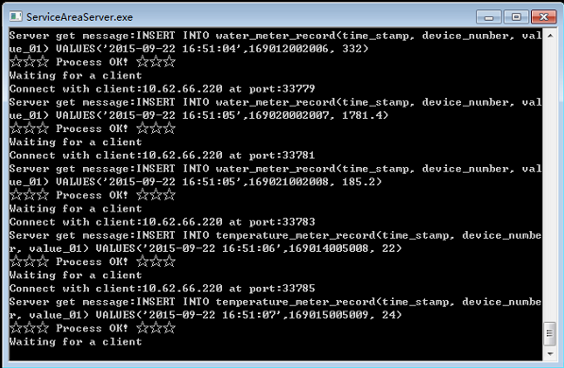
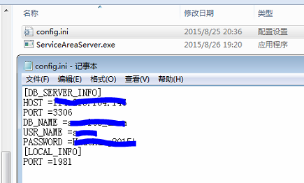

1.5 | 内网远程程序升级

 | 两个以上服务区, 通过内网相连接. 在其中一个服务区的PC(设备数据采集端)上, 对其它服务区PC上运行的程序(ServiceAreaClient.exe)进行远程更新.
 | *这个需求因为各个服务区相互距离较远, 所以很有必要
 | *实际运行环境当中, 也可以通过远程桌面(包括Teamviewer等远程桌面工具)来完成这个工作

 | 要求被更新的目标程序(ServiceAreaClient.exe)同目录下有"UpdaterClient.exe"可执行文件

 | 另一端(进行更新的一侧)运行"UpdaterServer.exe"可执行文件

 | 输入"2"
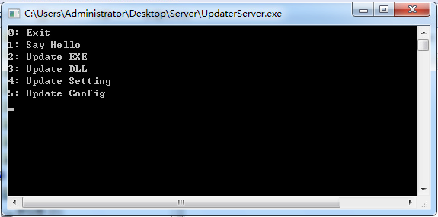

 | 输入被更新侧的目标机的IP地址
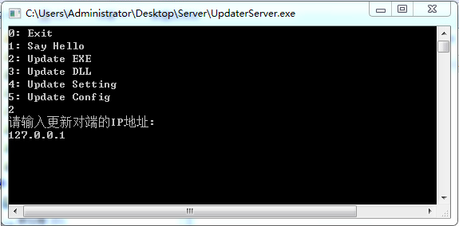

 | 输入新版本的更新文件所在的本地路径
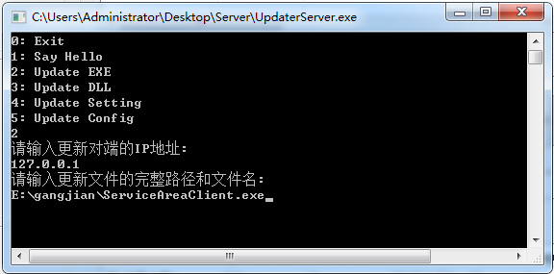

 | 以下自动完成ServiceAreaClient.exe的 关闭→更新覆盖→重新启动→开始;

2
2.1 | 登录页面
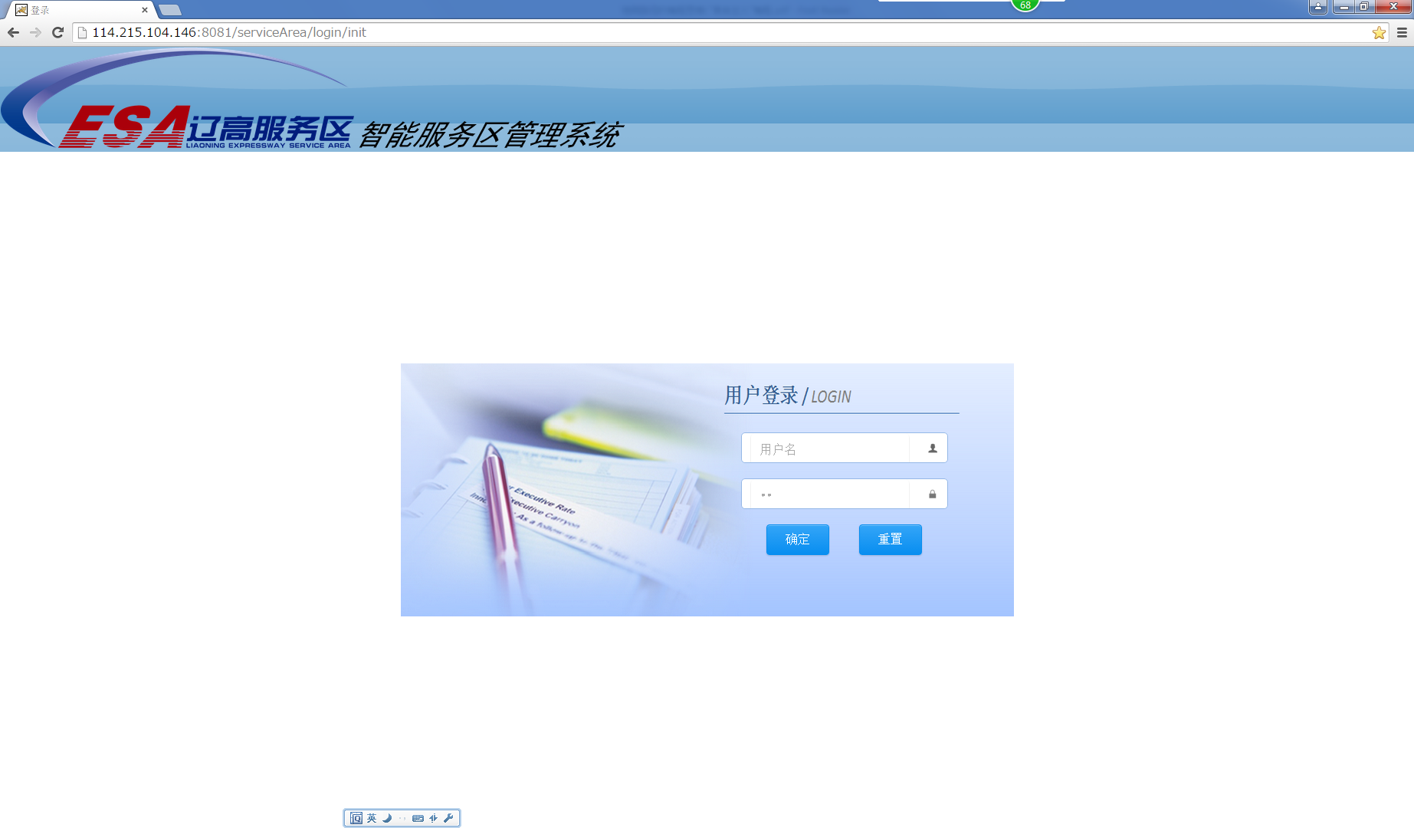

2.2 | 首页地图
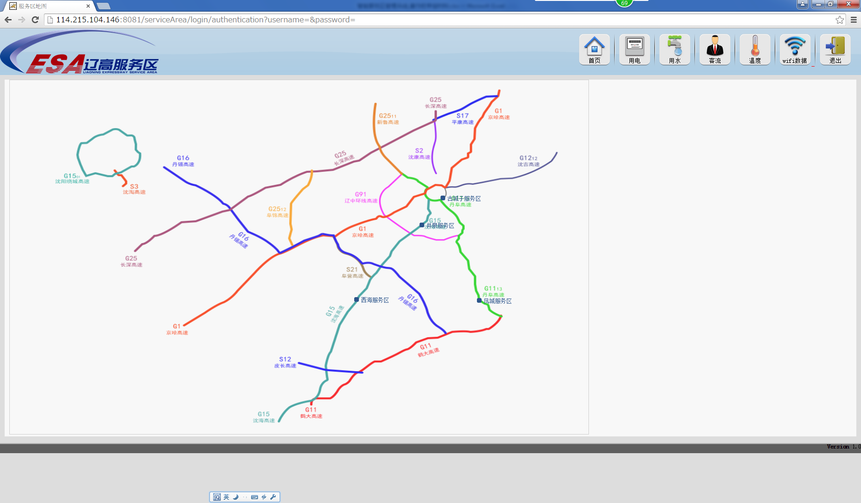

2.3 | 即时数据页面
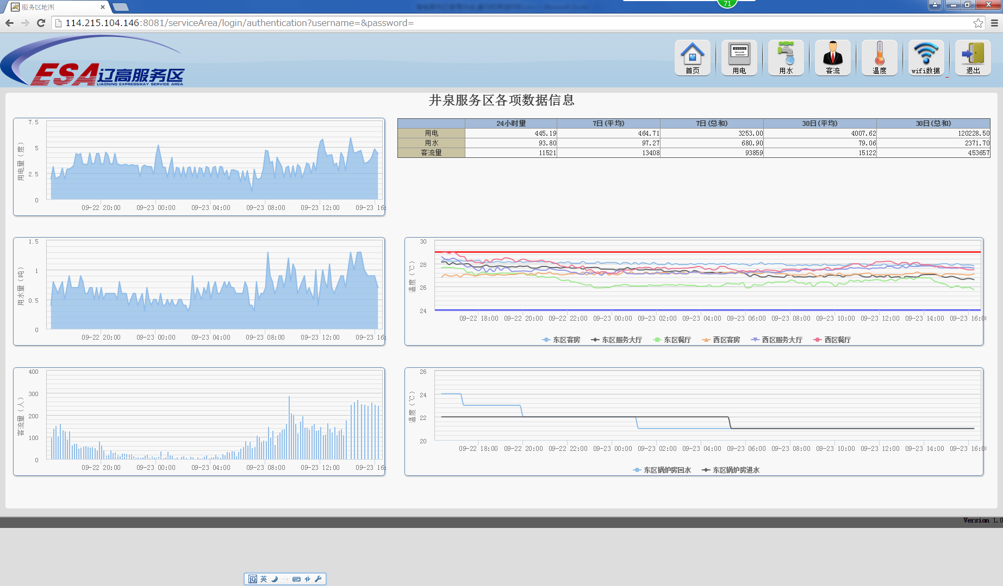

2.4 | 用电页面
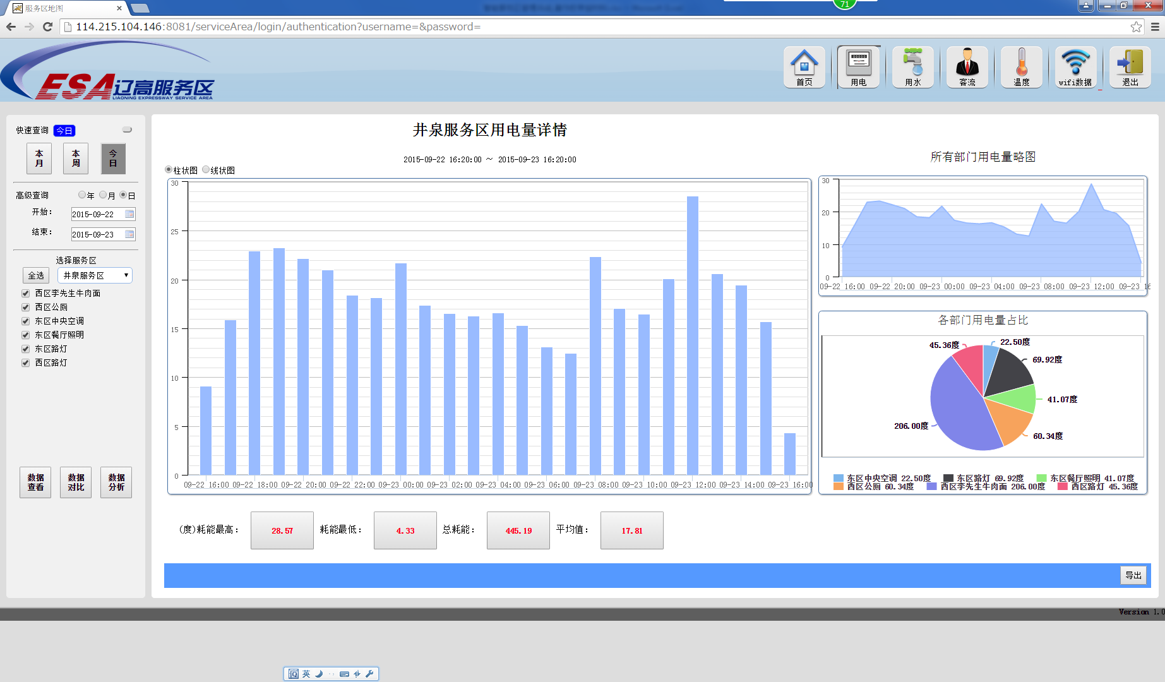
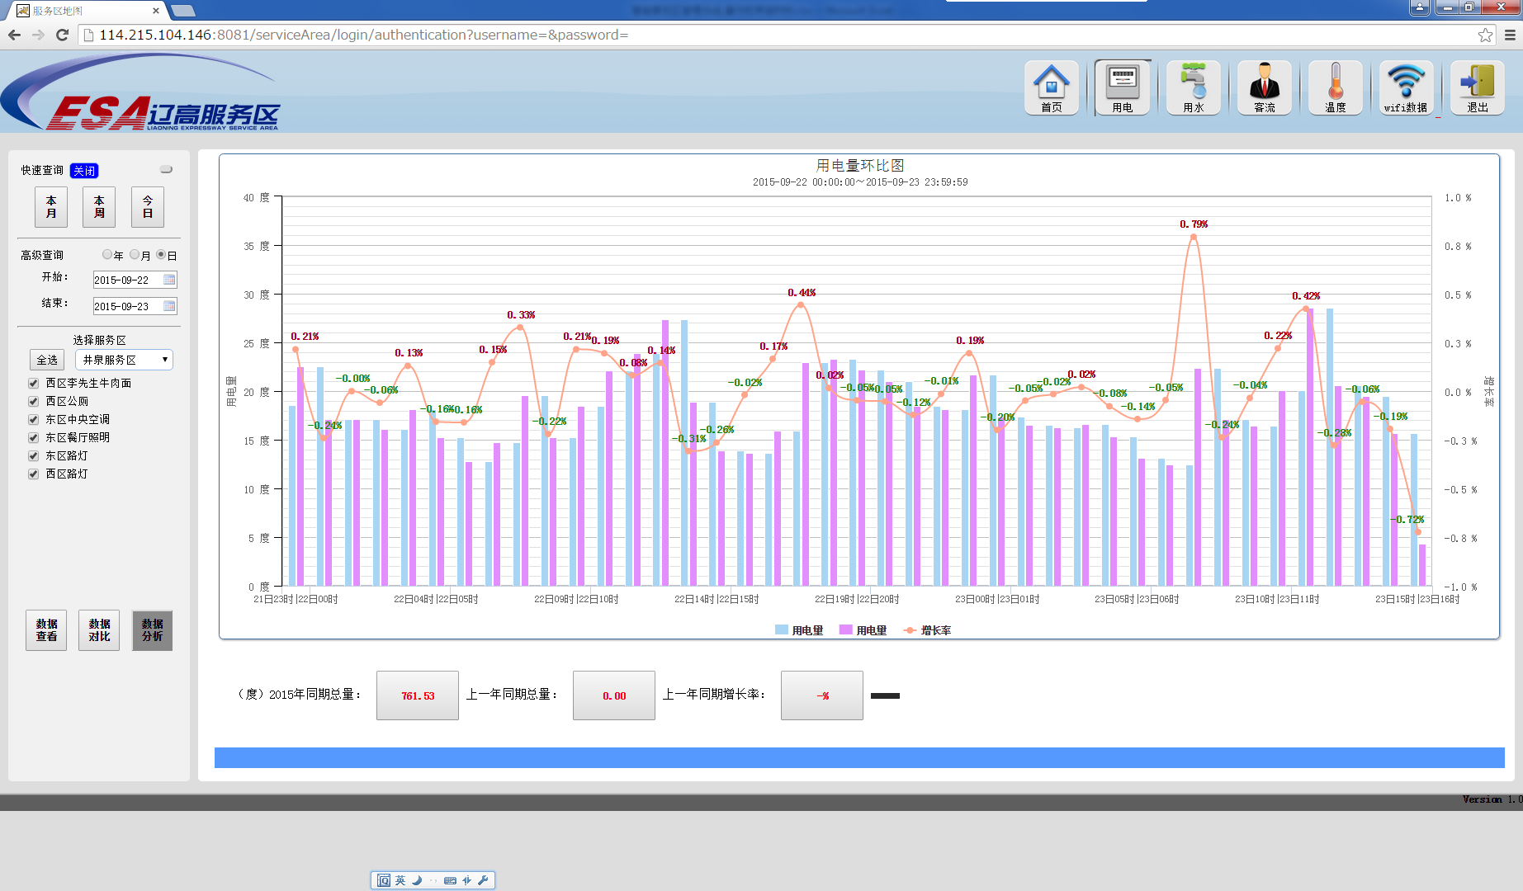

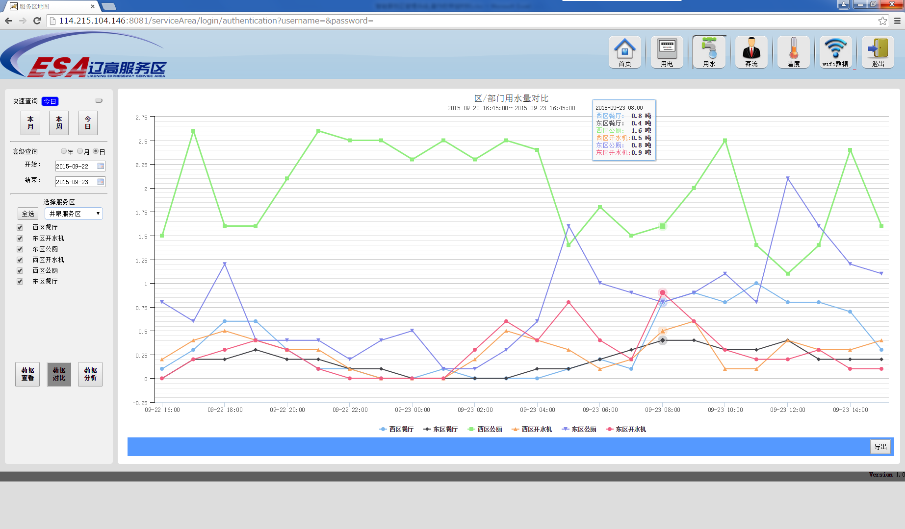
2.5 | 用水页面
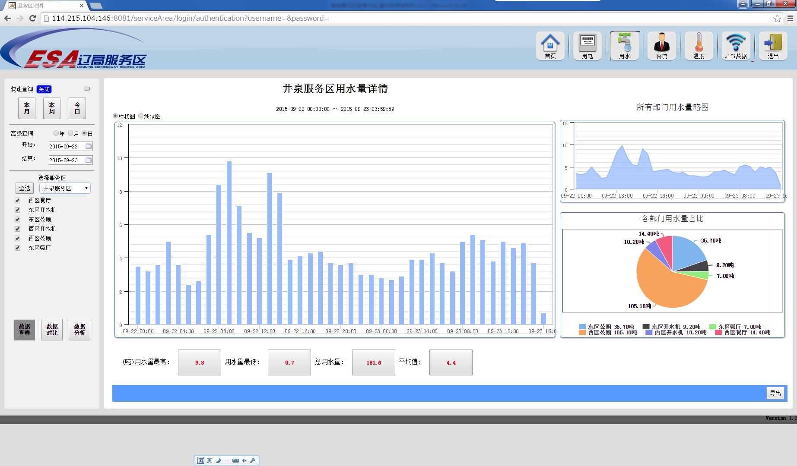
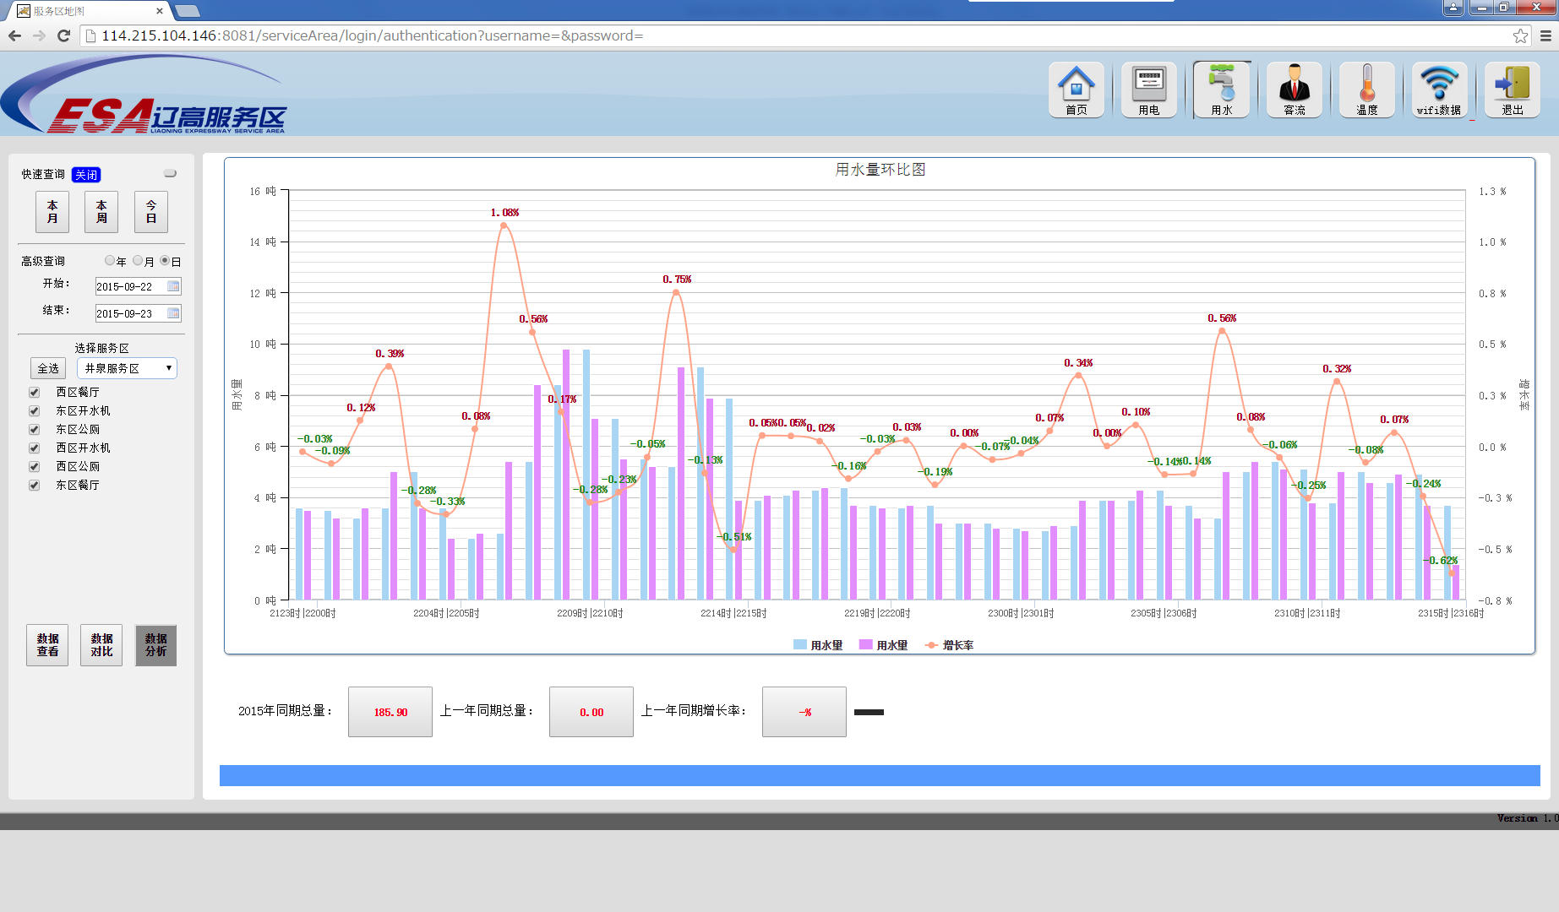

2.6 | 客流量页面
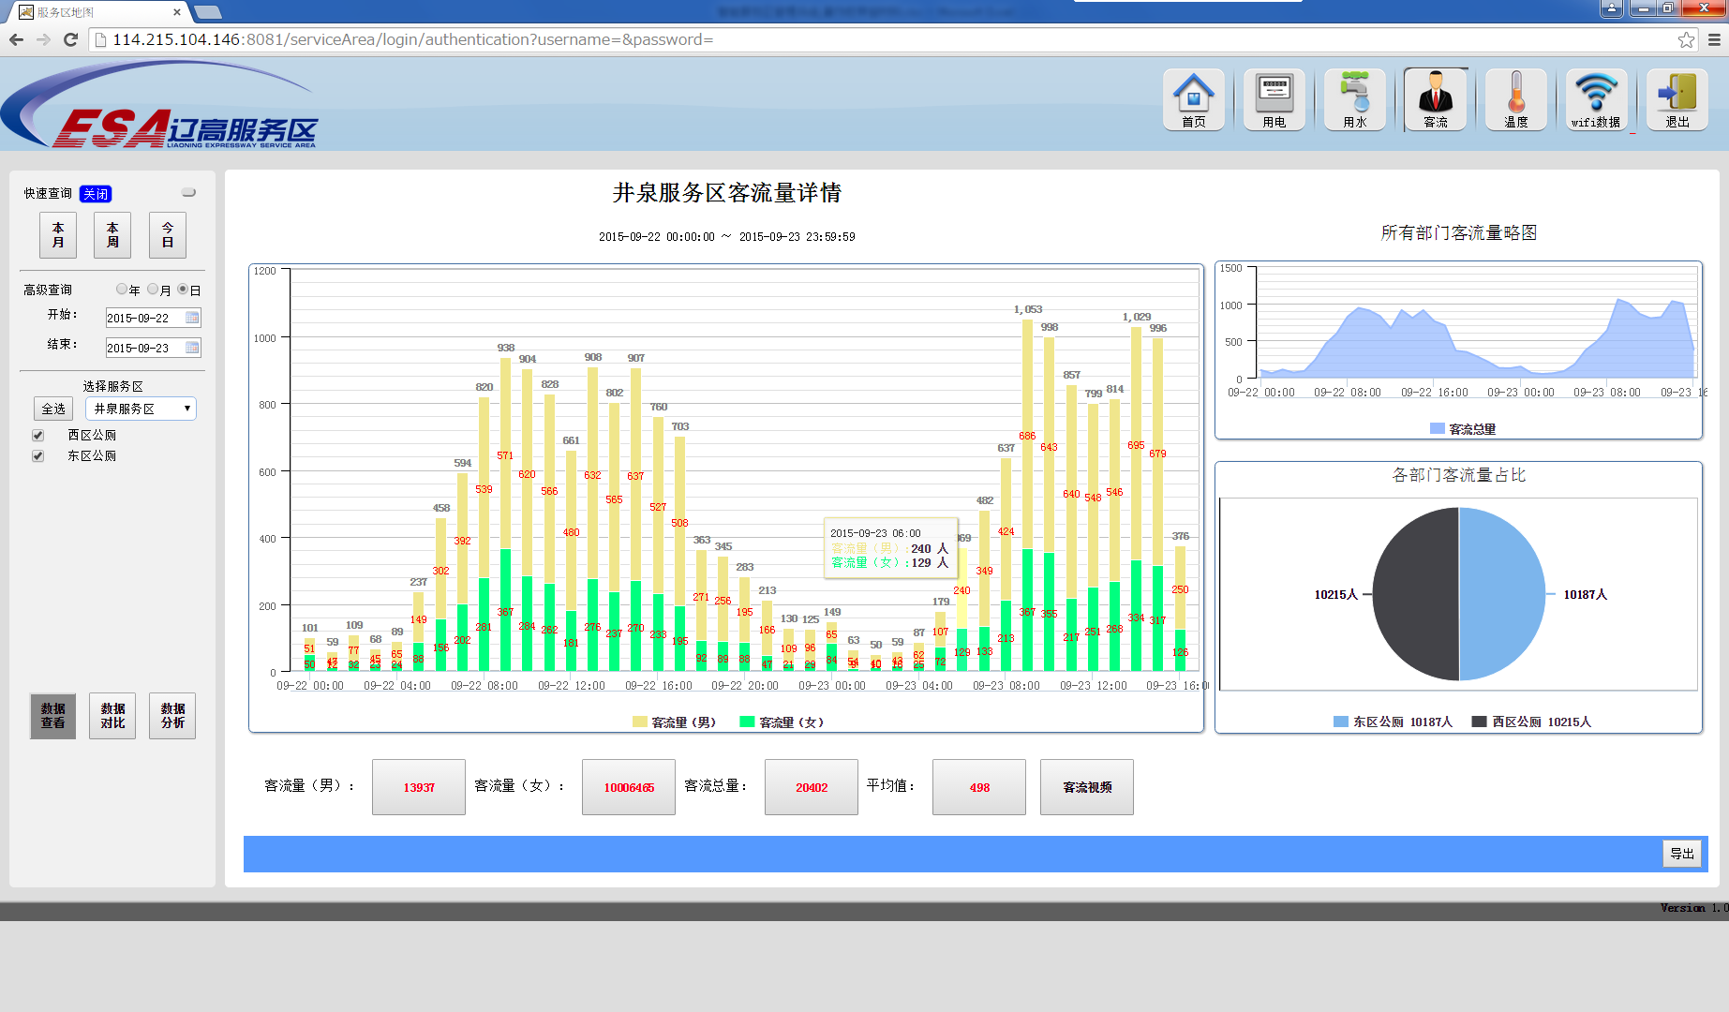
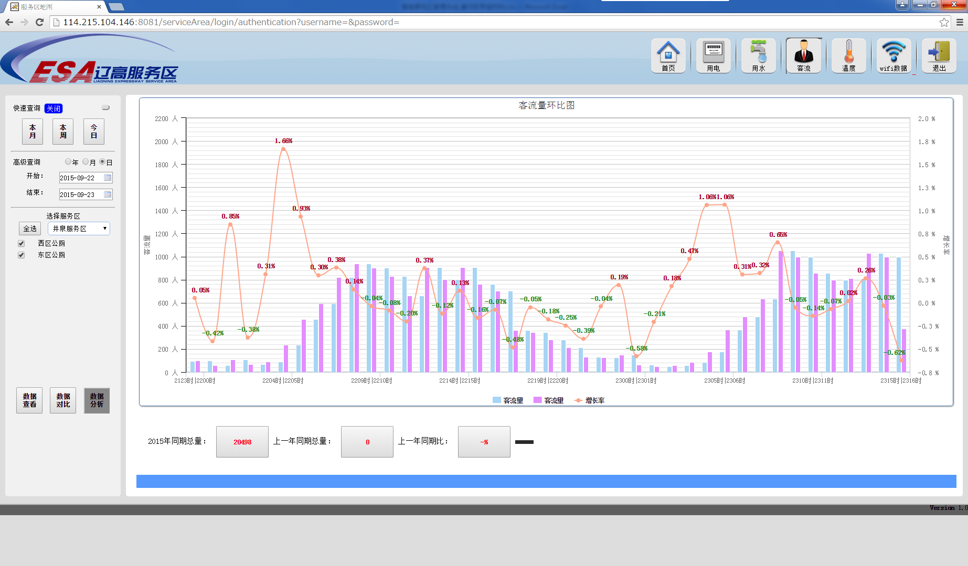
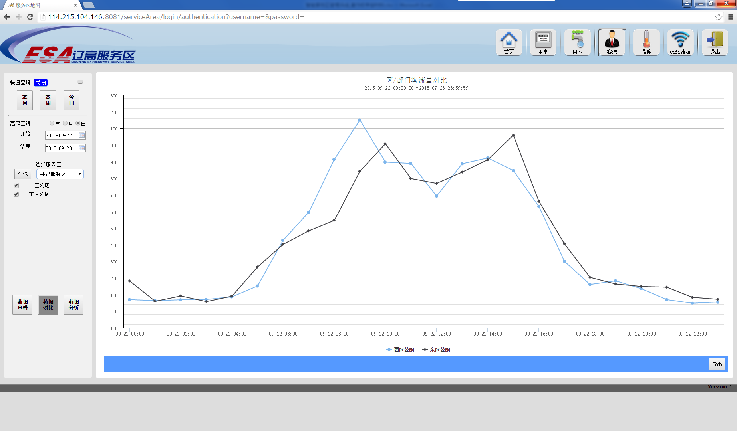

2.7 | 温度页面

